Hoja1
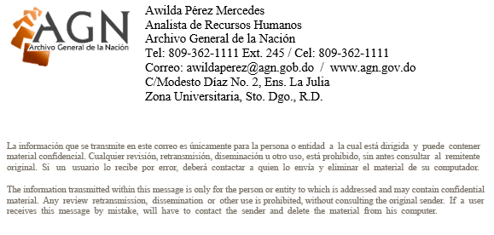

ARCHIVO GENERAL DE LA NACIÓN (AGN)
“AÑO DEL FOMENTO A LAS EXPORTACIONES"

NÓMINA DE SUELDOS POR SERVICIOS ESPECIALES: SEPTIEMBRE 2018

NO. | NOMBRE | DEPARTAMENTO | CARGO | SUELDO BRUTO | ISR 10% | Seguro Sávica | Seguridad Social (LEY 87-01) |  |  |  |  | TOTAL RETENCIONES EMPLEADOS | SUELDO NETO RD$
 |  |  |  |  |  |  | SEGURO DE PENSION (9.97 %) |  | Riesgos Laborales | SEGURO DE SALUD (10.52 %)
 |  |  |  |  |  |  | EMPLEADO | PATRONAL |  | EMPLEADO | PATRONAL
 |  |  |  |  |  |  | (2.87 %) | (7.10 %) |  | (3.04 %) | (7.09 %)

2 | JOSE ARCADIO MOQUETE DE LA ROSA | INVESTIGACIÓN | ASESOR/A | 25,000.00 | 2,500.00 | 0.00 | 0.00 |  |  | 0.00 |  | 2,500.00 | 22,500.00
3 | ANGELA VICTORIA PEÑA ESTRELLA | RELACIONES PÚBLICAS | DOCENTE PARA LA FORMACION HIST | 58,000.00 | 5,800.00 | 0.00 | 0.00 |  |  | 0.00 |  | 5,800.00 | 52,200.00
 | TOTAL DEPARTAMENTO |  |  | 83,000.00 |  |  |  |  |  |  |  |  | 74,700.00

